상품제안서
캐릭터 메모잇 (주문제작형) | 상품코드: S05333

 |  |  |  |  |  |  | 02-713-8555 | www.synergygift.co.kr
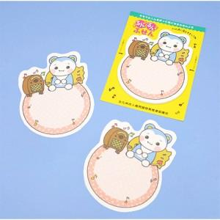

【상세/제작정보】 | 귀여운 캐릭터가 그려진 메모잇

【인쇄/포장옵션】 | 풀칼라 / OPP(비닐)

【공급단가】 | 수량 | 1,000~ | 2,000~ | 3,000~ | 5,000~ | 10,000~
*VAT별도 | 20매 | 670원 | 600원 | 530원 | 470원 | 400원
 | 30매 | 720원 | 660원 | 590원 | 520원 | 450원
 | 50매 | 790원 | 750원 | 700원 | 630원 | 550원

【상품 URL】 | https://www.synergygift.co.kr:443/src/goods_detail.php?gdno=5616

